CAFETERA ELECTRICA
PLANILLA DE DATOS GARANTIZADOS |  |  |  | 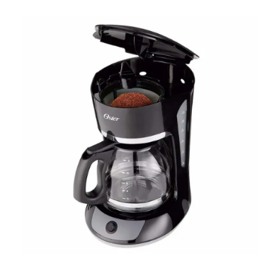

CAFETERA ELÉCTRICA |  |  |  | CÓDIGO | 2004533
 |  |  |  | FECHA REVISIÓN | 2021-12-16
 |  |  |  | ÁREA ESPECIALISTA: Servicios Generales

DESCRIPCIÓN SAP: CAFETERA ELÉCTRICA
ITEM | DATOS | UNIDAD | PEDIDO | OFRECIDO | COMPROBACIÓN Y MEDICIÓN | COMENTARIO
1 | Empresa proveedora | … | (*)
2 | Fabricante | … | (*)
3 | Marca | … | (**)
4 | Modelo | … | (*)
5 | País de origen | … | (*)
6 | Norma de fabricación y ensayos | … | UL
7 | Embalaje | … | CAJAS QUE NO EXCEDAN PESO DE 60 LIBRAS
8 | Garantía | Meses | 6
9 | Caracteristicas constructivas | … | …
9.1 | Capacidad | Taza | 12
9.2 | Medidas | cm | 49.6 X 31.6 X 36.5
9.3 | Peso | kg | 1.5
9.4 | Incluye | … | Filtro permanente
9.5 | Canastilla | … | Con filtro removible
9.6 | Ventanillas dobles | … | Para muestran la cantidad de agua que se encuentra en el tanque
9.7 | Color | … | Negro
9.8 | Interruptor | … | Iluminado de encendido
9.9 | Espacio para almacenar cable excedente de forma segura | … | Si
10 | Caracteristicas electricas | … | …
10.1 | Consumo de Energía en Espera | Wh/día | 2.203
10.2 | Tension nominal | V | 120
10.3 | Luz | … | Encendido y apagado
10.4 | Potencia nominal | W | 680
11 | Caracteristica generales | … | …
11.1 | Sistema de pausa automática | … | Si
11.2 | Sistema de apagado | … | Forma totalmente automático luego de transcurridos 40 minutos de la elaboración del café.

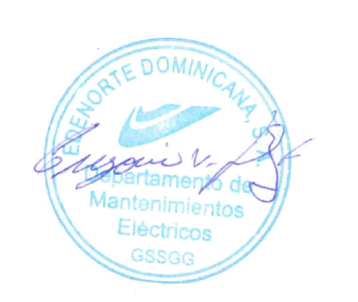
(*) A indicar por el oferente
(**) Timbrado en el material en alto o bajo relieve

 |  |  |  | Fecha de la oferta

 | Gregorio Vásquez |  |  | Nombre y firma del oferente
 | Encargado de Servicios Generales
COMENTARIOS:

